스토리 보드
HOME

로그인
사용자 관리
*프로젝트
(선택 기준 이전 *건 표시)

수행현황(Calendar)
*역할 / 화면권한관리는 파일 혹은 코드로 관리필요

Online / Batch 결과
이상감지 학습
이상감지 실행

레이아웃 및 이상감지 관리
대시보드
데이터 이상감지
*프로젝트
*수행일시
*레이아웃이 없으면
이동 가능한
링크 제공

분포 이상 조회
파일 포맷 변경 (CSV파일 생성)
데이터 이상감지(복수)

* 화면의 글자들은 다국어 처리를 고려하여 Resource 처리
* 편집 화면의 Default 설명은 가능한 툴팁을 활용하여 나타내게 변경
* 이상감지 실행의 화면들은 Long-Transaction이 발생하는 화면으로 Transaction Time out 설정 혹은 Async Call 후 상태 자동 모니터링 등의 조치가 필요
항목 이상 조회
모형개발 및 기준정보 생성

감지결과 삭제

수행현황대시보드
월간 진행 사항
 |  | 5월 |  |  | 오늘

일 | 월 | 화 | 수 | 목 | 금 | 토
 |  |  |  |  |  | 1
정상, 위험,오류 건을 색깔로 표시.
프로젝트 명을 표시
2 | 3 | 4 | 5 | 6 | 7 | 8

Task를 선택하면 생세 조회 페이지로 Drill Down
9 | 10 | 11 | 12 | 13 | 14 | 15

16 | 17 | 18 | 19 | 20 | 21 | 22
날짜를 선택하면 아래의 Grid에 상세 내역 표시
23 | 24 | 25 | 26 | 27 | 28 | 29

30 | 31

프로젝트명 | 작업시작일시 | 작업종료일시 | 파일명 | 데이터건수 | PSI | 이상항목건수 | 카이제곱 이상 항목 수

대시보드
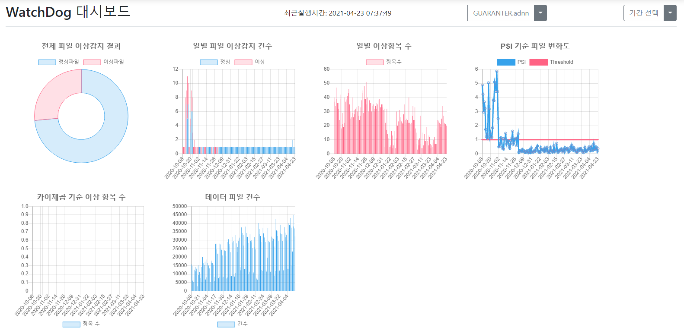
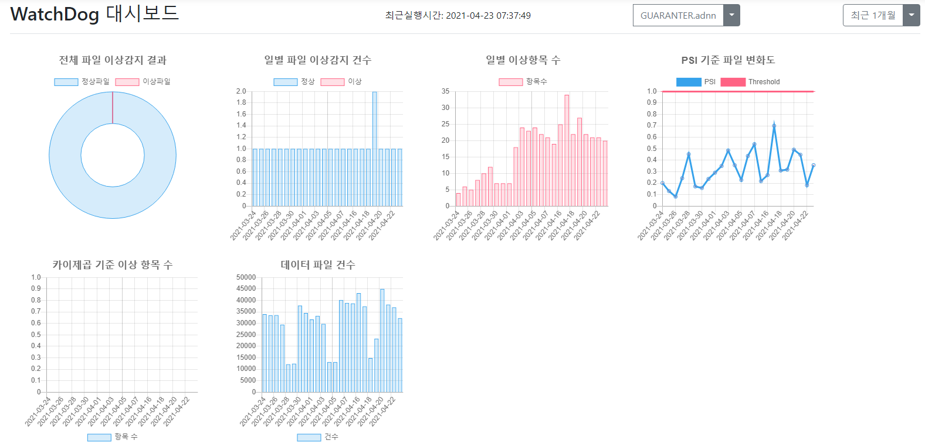
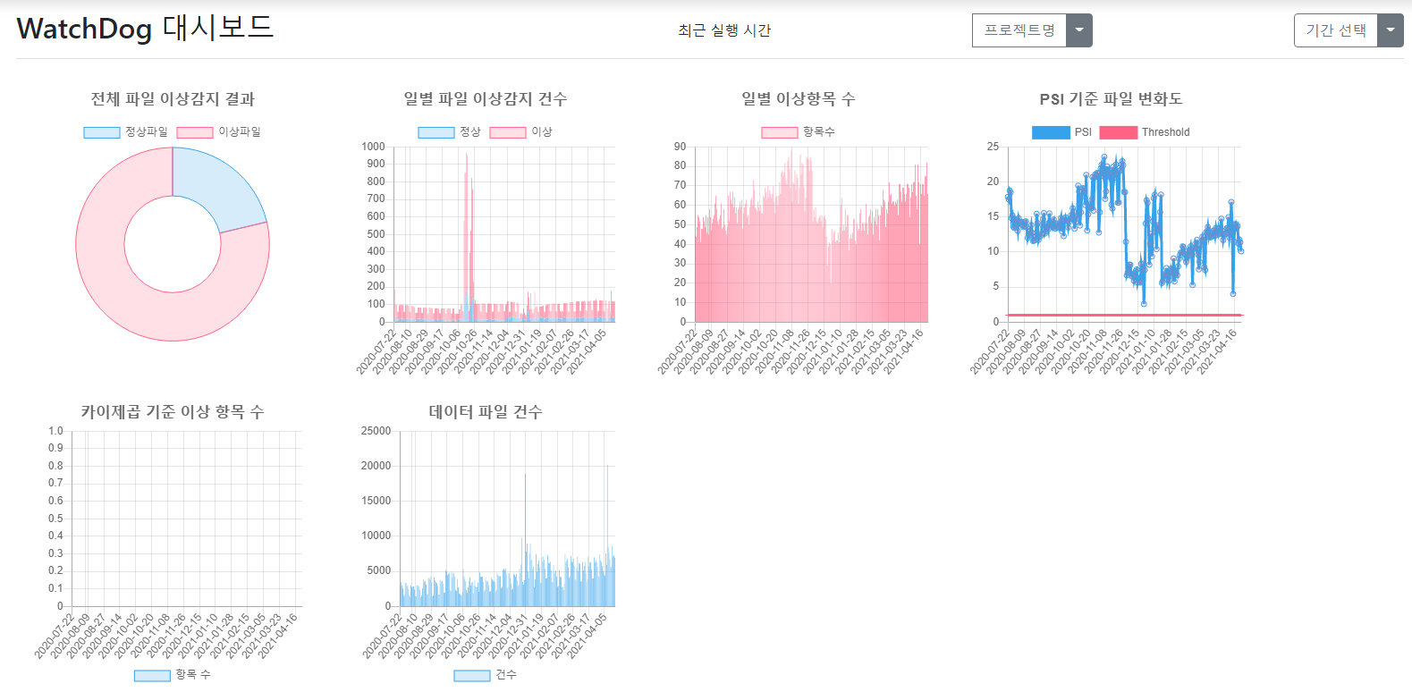
캘린더에서 선택했던 날짜에 실행된 프로젝트들만 드롭다운 메뉴에 표시되도록 함.

캘린더에서 날짜를 선택하여 들어오면, 해당 날짜 기준으로 여기서 선택한 기간에 따라 이전 1주, 1개월 등 결과를 대시보드에 나타낸다.

일별 이상항목 수 => 이상 항목 수
그래프 클릭 시, 항목 분포 이상 항목 메뉴 화면으로 이동한다.

카이제곱 기준 이상 항목수 => 분포 이상 항목 수
그래프 클릭 시, 항목 분포 이상 항목 메뉴 화면으로 이동한다.

레이아웃 및 이상감지 관리
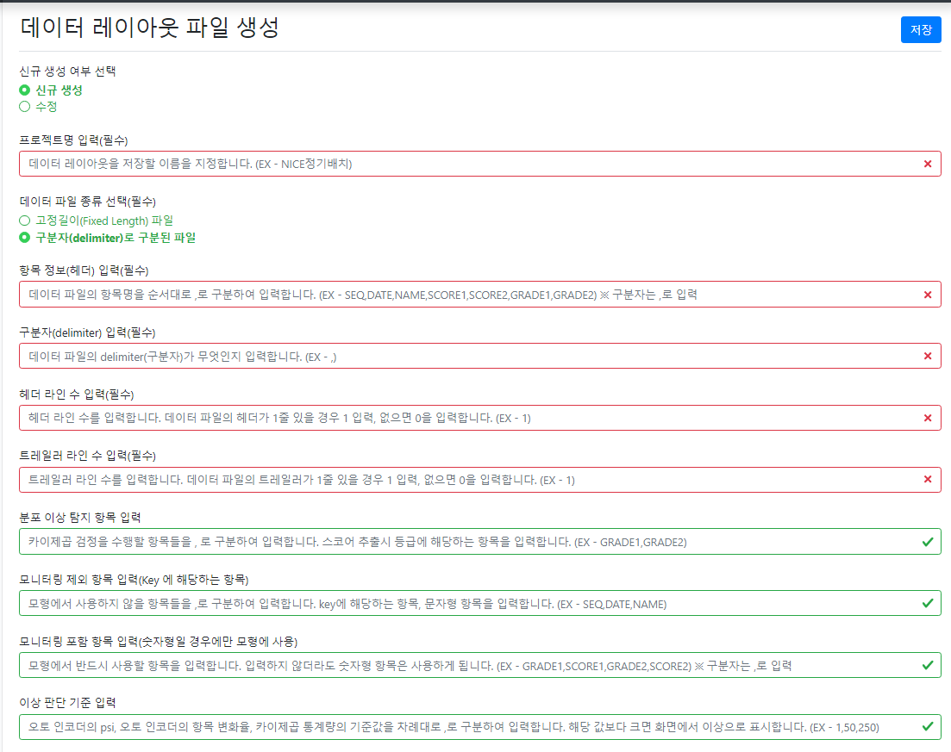
"레이아웃 및 이상감지 관리" 로 페이지 명 변경
공통 내역
* 각 편집창의 설명 내용은 Tooltip으로 보여지게 기능 추가
* 현재 화면은 수정 -> 신규생성시 화면이 새로고침 되지 않는 버그 있음
* 라디오 버튼 선택에 따라 controller

* 명칭변경
> 프로젝트 명 -> 레이아웃 파일 명
> 신규 생성 -> 신규 생성(배치)
* "신규 생성(온라인) 추가
* "신규 생성"일때 "수정"과 유사하게 기존 레이아웃 파일을 선택하여 해당 파일의 내용을 기본값으로 입력되는 기능 추가
* "신규 생성", "수정" 모두 레이아웃 파일 명이 짧으므로 위치 변경 검토

신규 생성(온라인)
* 레이아웃 관련 내용들은 화면에 나타나지 않음
> 데이터 파일 종류 선택(필수)
> 항목 정보(헤더) 입력(필수)
> 구분자(delimiter) 입력( 필수)
> 헤더 라인 수 입력(필수)
> 트레일러 라인 수 입력(필수)
* 현재 화면은 수정 -> 신규생성시 화면이 새로고침 되지 않는 버그 있음

* 데이터 파일 종류 선택(필수) 및 구분자 입력(필수) / 항목 길이 정보 입력(필수)의 위치를 트레일러 라인 수 입력(필수) 아래로 변경
* "헤더 라인 수 입력"과 "트레일러 라인 수 입력" 의 입력 값은 1자리 숫자이므로 입력 창 크기 및 위치 변경 필요
* 항목 길이 정보 입력은 위의 항목정보(헤더)순서 대로 숫자를 입력하는 기능으로 두 정보를 매칭하기 쉽게 개선 필요
> 항목 정보(헤더)와 항목 길이 정보의 쉼표 갯수 Validation이 필요

* 해당 메뉴들은 이상감지에 관한 메뉴로 레이아웃 관리와 시각적으로 구분 필요
* 명칭변경
> 탐지 -> 감지로 변경
> 모니터링 -> 감지
>분포 이상 탐지 항목 입력 -> 항목 분포 변경 감지 대상, 아래에서 2번째로 위치 이동
> 모니터링 제외 항목 입력 -> 이상감지 제외 항목(데이터 키, 문자형 항목)
> 모니터링 포함 항목 입력 -> 이상감지 필수 항목(숫자형 항목)
> 이상 판단 기준 입력 -> 판단 기준

파일포맷변경
"파일포맷 변경" 으로 페이지 명 변경

* Drop Down 메뉴 형태로 변경
> Drop Down 중 "레이아웃 파일 생성"을 만들어 해당 내용 선택시 레이아웃 및 이상감지 관리 페이지로 이동
> Drop Down 중 "직접 입력"을 만들어 해당 내용 선택시 현행 입력 창이 나오게 변경

* 해당 페이지는 NICE 내부에서만 사용하는 페이지로 SpringBoot 실행시 인자를 통해 메뉴에서 나오게 제어 필요
> application.properties에서 관리
* 명칭 수정
> 데이터 파일 선택 -> 원본 파일
> CSV파일 저장 경로 -> 변환 파일

모형개발 및 기준정보 생성
모형 학습 여부 선택과 항목별 이상탐지 결과 산출여부 선택에 따라 호출하는 Controller가 다름

"모형개발 및 기준정보 생성" 으로 페이지 명 변경

* 데이터 파일, 레이아웃 파일, 프로젝트명 공통
* 특정 위치에 있는 파일명을 기준으로 Drop Down 선택으로 처리
* 직접입력 칸을 Drop Down 최상단에 추가하여 선택하면 편집창이 나오게 설정

라디오 선택 버튼을 상단으로 이동

감지결과 삭제
"감지결과 삭제" 로 페이지 명 변경

데이터 이상감지
* 실행 버튼 클릭 후 응답까지 시간이 많이 소요되는 화면
* Online, Batch의 입력 화면은 동일하며 실행 Click시 호출하는 Controller 주소가 다름

* 데이터 파일, 레이아웃 파일, 프로젝트 공통
> 특정 위치에 있는 파일명을 기준으로 Drop Down 선택으로 처리
> 직접입력 칸을 Drop Down 최상단에 추가하여 선택하면 편집창이 나오게 설정

데이터 이상감지(복수)
* 실행 버튼 클릭 후 응답까지 시간이 많이 소요되는 화면
* Online, Batch의 입력 화면은 동일하며 실행 Click시 호출하는 Controller 주소가 다름

* 데이터 파일, 레이아웃 파일, 프로젝트 공통
> 특정 위치에 있는 파일명을 기준으로 Drop Down 선택으로 처리
> 직접입력 칸을 Drop Down 최상단에 추가하여 선택하면 편집창이 나오게 설정

